Ejercicio 1. Regresión Lineal
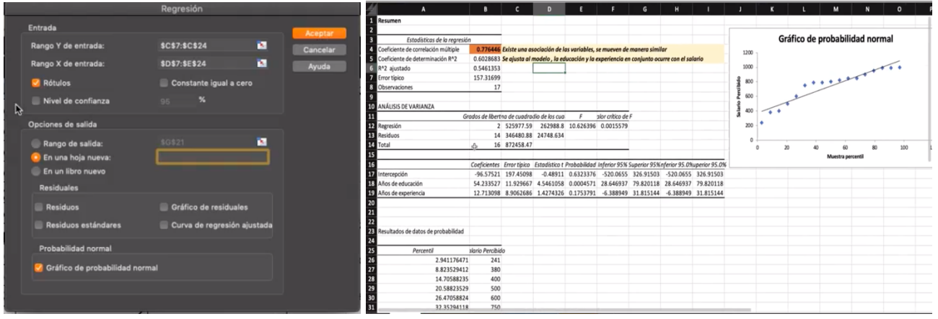
Ejercicio 1. Regresión Lineal:

Se requiere conocer la relación existente entre el número de empleados en las sucursales y la cantidad de asesores disponibles en atención al cliente, en contraparte con el número de quejas recibidas en cada sucursal. Se desea estimar si existe una relación estrecha entre estos factores, con el fin de determinar si es necesario contratar a más personal o reasignarlo en atención a clientes:

Donde:

x= Personal por sucursal/Asesores
y= Número de quejas

Se presentan los siguientes datos:
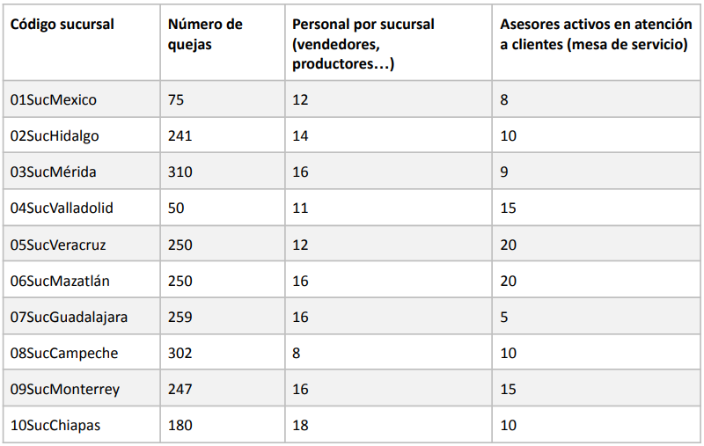

 | X | Y
 | 12 | 75
 | 14 | 241
 | 16 | 310
 | 11 | 50
 | 12 | 250
 | 16 | 250
 | 16 | 259
 | 5 | 302
 | 16 | 247
 | 18 | 180

a) Determina la relación entre la variable personal por sucursal (x) y el número de quejas (y)

1. Insertar un gráfico de dispersión que relaciona a ambas variables. Este deberá mostrar:

● La línea de tendencia
● La función lineal
● La función del valor del coeficiente (r² )
● Indica qué tipo de relación hay entre las 2 variables si es positiva directa, negativa o neutra

Por ejemplo : “La línea de tendencia representa una relación positiva directa, donde por cada 4 empleados el número de quejas aumenta 10.

b) Utilizando las variables número de personal por sucursal, número de asesores en atención a clientes y el número de quejas realiza lo siguiente:

● Calcula la regresión lineal general de las variables indicadas utilizando la herramienta de análisis de datos de Excel.
● Inserta el gráfico y los resultados en una hoja nueva. | ES UNA RELACION NEGATIVA

Por ejemplo:

Ejercicio 2. Coeficientes
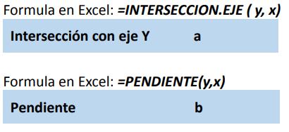
Ejercicio 2. Coeficientes:

Se desea contrastar la relación de los gastos de producción con las ventas generadas. Por lo tanto, tenemos que:
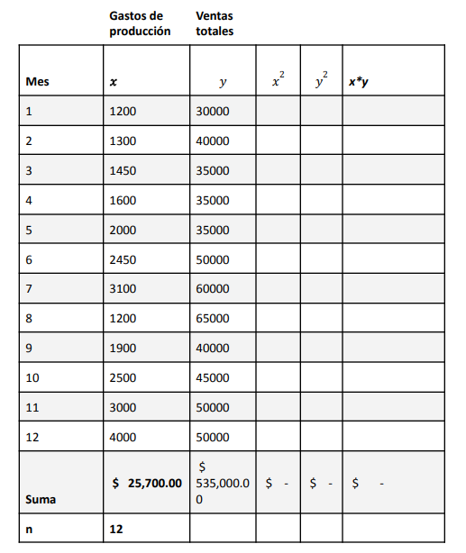

 | Mes | x | y | x² | y² | x*y
 | 1 | 1,200 | 30,000 | 1,440,000 | 900,000,000 | 36,000,000
 | 2 | 1,300 | 40,000 | 1,690,000 | 1,600,000,000 | 52,000,000
 | 3 | 1,450 | 35,000 | 2,102,500 | 1,225,000,000 | 50,750,000
 | 4 | 1,600 | 35,000 | 2,560,000 | 1,225,000,000 | 56,000,000
 | 5 | 2,000 | 35,000 | 4,000,000 | 1,225,000,000 | 70,000,000
 | 6 | 2,450 | 50,000 | 6,002,500 | 2,500,000,000 | 122,500,000
 | 7 | 3,100 | 60,000 | 9,610,000 | 3,600,000,000 | 186,000,000
 | 8 | 1,200 | 65,000 | 1,440,000 | 4,225,000,000 | 78,000,000
 | 9 | 1,900 | 40,000 | 3,610,000 | 1,600,000,000 | 76,000,000
 | 10 | 2,500 | 45,000 | 6,250,000 | 2,025,000,000 | 112,500,000
 | 11 | 3,000 | 50,000 | 9,000,000 | 2,500,000,000 | 150,000,000
 | 12 | 4,000 | 50,000 | 16,000,000 | 2,500,000,000 | 200,000,000
 | Suma | 25,700 | 535,000 | 63,705,000 | 25,125,000,000 | 1,189,750,000
 | n | 12

 | FORMULA: | 11.329019598
 | FUNCION: | 0.41857938207

a) Calcula el coeficiente de correlación lineal con la función de Excel ( =COEF.DE.CORREL ) y con la fórmula estándar. Además, completa la tabla para resolverla mediante la fórmula.

b) Calcula el coeficiente de determinación (coeficiente de correlación elevado al cuadrado r² )

Fórmula:
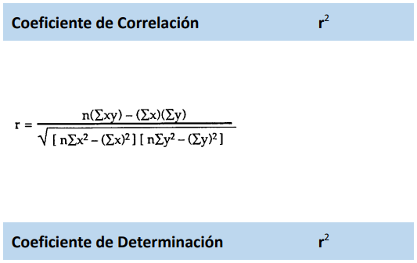

 |  | 12(1200+3000-(1200)(3000)
 |  | √[1440000-1440000]
 |  | [12+9000000000-3000´2]

c) Insertar un gráfico de dispersión que relacione a ambas variables (x, y). En este, deberás insertar:

● La línea de tendencia
● La función lineal
● La función del valor del coeficiente (r² )

d) Indica cuál es la ecuación de la recta de regresión. Para esto deberás calcular:

